表紙・改定履歴
Webダイレクト販売

画面設計書
Web申込み専用ページパスワード変更画面(未ログイン)
G0212

© 2020 Sasuke Financial Lab Inc.

変 更 記 録
版数 REV. | 作成更新日 | 変 更 内 容 | 担 当
01 | 2020-08-21 | 初版 | 小川
02 | 2020-09-04 | 名称変更 ・「申込マイページパスワード再発行画面」→「Web申込み専用ページパスワード再発行画面 | 幡司
03 | 2020-09-18 | UI工程初版 | 小川
04 | 2020-11-27 | ・「画面項目定義書」シートにテキストボックスのtypeを追記 ・「画面項目定義書」シートにテキストボックスのプレースホルダーを追記 | 小川
05 | 2021-02-04 | 【Web申込-008】SNS連携解除 ・申込再設定APIで外部認証の場合はメール送信されないことを記載 ・画面レイアウトに外部認証者はパスワード設定されない文言を追加のため更新 | 須永

画面概要
設計説明書 |  |  | システム |  |  | 画面名 |  | 画面ID
 |  |  | Webダイレクト販売 |  |  | Web申込み専用ページパスワード変更画面(未ログイン) |  | G0212

 | 1 | 画面概要

 |  | 申込者がログイン用のパスワードを忘れた場合、パスワードの再発行を行う画面である。
 |  | 該当メールアドレスが登録されていた場合、新しいパスワードを入力するURLリンクがメールアドレス宛に送信、URLリンクを押下しパスワードの変更を行う。
 |  | URLリンクの有効期限は2時間とする。

 |  | 外部認証の申込者の場合はパスワードを使用しないため、送信ボタンを押下してもメールが送信されない。
 |  | (セキュリティの観点から、外部認証者や未登録のメールアドレスであっても、成功と同じようにメール送信したことを伝えるポップアップが表示されるが、実際には送信されない)

 | 2 | 画面遷移

 |  | 「G0201Web申込み専用ページログイン画面」 |  |  | 「G0212_Web申込み専用ページパスワード変更画面(未ログイン)」
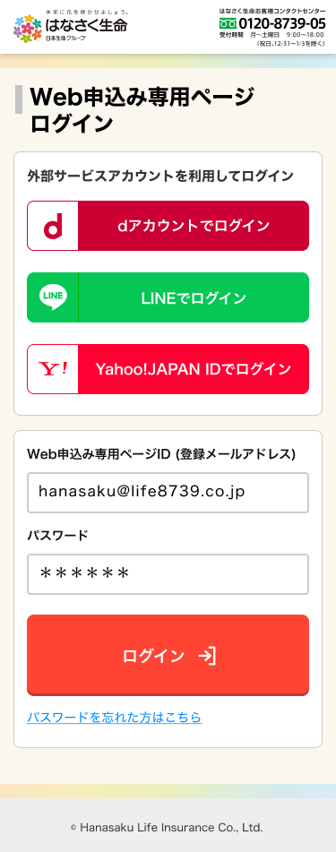
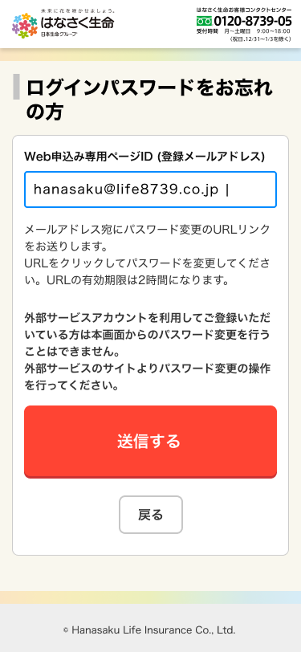

 |  |  |  |  |  |  |  |  | ポップアップ「P0136.通知画面」を表示
 |  |  |  |  |  |  |  |  | [04.画面設計書_共通画面仕様.xlsx]参照

 |  |  |  | 「G0213_Web申込み専用ページパスワード変更確認画面」
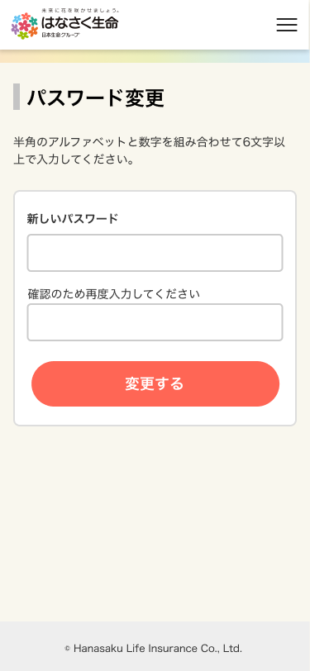

 |  |  |  |  |  |  | 通知ポップアップを表示
 |  |  |  |  |  |  | 画面設計書_G0199_共通画面仕様書
 |  |  |  |  |  |  | 「通知ポップアップのリスト」シート参照

画面レイアウト
画面レイアウト | システム | 画面名 | 画面ID
 | Webダイレクト販売 | Web申込み専用ページパスワード変更画面(未ログイン) | G0212

1

A

2

1
B

